Worksheet
 |  |  |  |  | 8 (812) 565 05 34 |  |  | sales@miniworks.ru
 |  |  |  |  | Элиста |  |  | отдел продаж
 |  |  | Адрес |  |  |  |  | Режим работы
 |  |  | Элиста |  |  |  |  | Пн – Пт: с 8:00 до 18:00
ILTT76.2
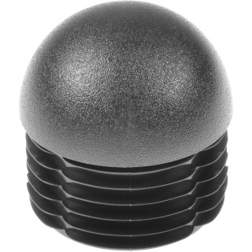 |  | 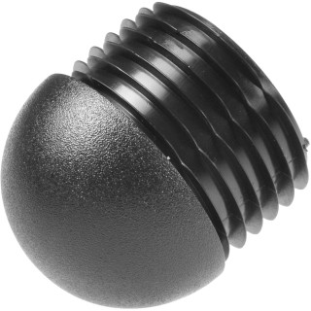 |  | 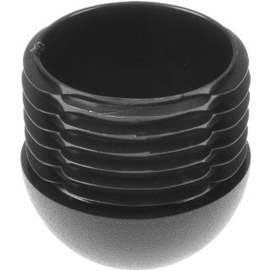 |  | 
Артикул |  | Цвет |  | от 10000 | от 5000 | от 1000 | от 500 | от 100 | розница | Наличие на 28.07.2026
ILTT76.2 |  | черный |  | 168.30р. | 178.10р. | 193.00р. | 227.50р. | 252.50р. | 325.00р. | 1056
ILTT76.2-BIANCO |  | белый |  | 201.96р. | 213.72р. | 231.60р. | 273.00р. | 303.00р. | 390.00р. | —
ILTT76.2-GRIGIO |  | серый |  | 201.96р. | 213.72р. | 231.60р. | 273.00р. | 303.00р. | 390.00р. | —
 | Все цены указаны в рублях и включают в себя НДС. Все цены указаны при условии 100% предоплаты и действительны в течение 5 дней. Все цены указаны при условии самовывоза продукции со склада в г. Элиста (для иногородних клиентов доставка до склада ТК в г. Элиста бесплатна). Все цены указаны за стандартный цвет для каждого вида изделия (изменение цвета на любой из предлагаемой палитры +20% к стоимости, изменение цвета на любой по системе RAL +50% к стоимости). О возможных сроках поставки заказного товара, необходимо уточнять заранее

